Накладная-№3
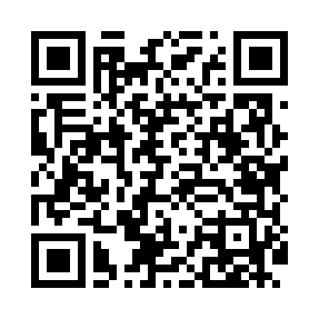
Номер товарно-транспортной накладной: |  |  | Торговый представитель: Amriyev Muhammad
Поставщик: Toshkent falcon fly 2 |  |  | Телефон торгового представителя: +998972880505
Дата отгрузки: 28.12.2025 |  |  | Контрагент: MUNIS OGA
Дата консигнации: |  |  | Адрес:
Доставщик: |  |  | Телефон:
Телефон доставщика:
Время заказа: 28.12.2025 11:08:49
№ | Штрих-код | Название товаров (работ,услуг) | Количество | Количество в кейсе | Цена | Сумма
 |  |  | 20 |  |  | 74
1 | 6920230013172 | Круглая разделочная доска, из бамбука 28см DB -13-17 | 10 | 10 шт. | 2.90 | 29
2 | 6920230013196 | Круглая разделочная доска, из бамбука 38см DB -13-19 | 10 | 10 шт. | 4.50 | 45
Итого: 74$|->UZS: 925,000.00

